Sommaire
 | SOMMAIRE

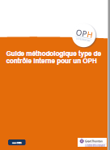
 | Version de la cartographie mise à la disposition des OPH au mois de juin 2021

 | Cette cartographie est proposée en adéquation avec le guide méthodologique du contrôle interne
 | Ce document est la déclinaison d'une cartographie d'un processus
 | Ce fichier Excel repose sur des formules dont le fonctionnement vous est expliqué dans l'onglet "Lisez-moi". Précision : si, de votre initiative, vous décidiez d’opérer des changements de paramétrage directement, vous devriez également veiller à réaliser toutes les mises à jour nécessaires pour assurer le bon fonctionnement global du fichier (non assuré par la FOPH ou Grant Thornton).

 | 1 - Lisez-moi
 | Explication des formules relatives à la cotation

 | 2 - Grille des risques
 | L'onglet « Grille des risques » sert essentiellement de base de données et de collecte d'informations relatives à l'ensemble des risques
 | Les menus proposés dans les listes déroulantes sont définis dans l'onglet "Paramètres", la sélection d'un item affiche automatiquement le score
 | Les colonnes grises: un choix est à faire au sein de menus déroulants
 | Les colonnes vertes: requièrent la saisie de texte
 | Les colonnes bleues: les cellules se remplissent de manière automatiques et ne doivent pas être modifiées

 | 2.1 - Identification du risque (colonnes B à I)
 | Les différentes colonnes permettent de recenser l’ensemble des caractéristiques du risque
La colonne #Ref est automatisée de façon à incrémenter un numéro automatique à chaque risque; le numéro est repris dans l’onglet de synthèse pour identifier chaque risque dans les matrices

 | Références au guide méthodologique:
 | Cf. 3.2.1 L'univers des risques
 | Cf. Figure 6: Univers des risques
 | Cf. Tableau 1 : Description des risques stratégiques
 | Cf. Tableau 2 : Description des risques financiers
 | Cf. Tableau 3 : Description des risques opérationnels
 | Cf. Tableau 4 : Description des périls

 | 2.2 - Synthèse (colonnes K à O)
 | Dans un souci de praticité et pour faciliter la lecture de la grille, cette partie de la feuille reprend de manière automatique les principaux éléments de cotation qui sont calculés dans l’onglet

 | 2.3 - Evaluation du risque brut (colonnes Q à AB)
 | Pour chaque critère: sélectionner un item de cotation dans la liste déroulante, les colonnes de score seront remplies automatiquement
 | Le calcul du risque brut est automatique, il est effectué sur la base de la "MATRICE RISQUE BRUT" dans l'onglet "Paramètres"

 | Références au guide méthodologique:
 | Cf. 3.2.2 Cartographie des risques
 | Cf. Figure 8: Matrice des risques bruts

 | 2.4 - Evaluation de la maîtrise (colonnes AD à AF)
 | Saisir un item de cotation dans la liste déroulante, la colonne de score sera remplie automatiquement

 | Références au guide méthodologique:
 | Cf. 3.3 Activités de contrôles

 | 2.5 - Priorisation (colonnes AH à AI)
 | Le calcul de la priorisation et de son score est automatique, il est effectué sur la base de la "MATRICE PRIORISATION" dans l'onglet "Paramètres"

 | Références au guide méthodologique:
 | Cf. 3.4 Pilotage
 | Cf. Figure 9: Matrice de priorisation des risques

 | 3 - Synthèse
 | L'onglet « Synthèse » permet de restituer graphiquement les matrices de risque brut et de priorisation
 | L’onglet est entièrement automatisé et ne nécessite aucune saisie manuelle

 | Références au guide méthodologique:
 | Cf. Figure 8: Matrice des risques bruts
 | Cf. Figure 9: Matrice de priorisation des risques

 | 4 - Paramètres
 | L’onglet « Paramètres » comporte les éléments de calcul permettant d’automatiser les colonnes de l’onglet « Grille de risques »
 | Pour modifier les listes déroulantes ou changer la cotation, c’est dans cet onglet que les modifications seront effectuées

Lisez-moi
1. Cotation Chaque critère d’évaluation est coté sur une échelle à 4 niveaux. Le score de chaque cotation est déterminé dans l’onglet « Paramètres » (colonne E à colonne P) : Ces éléments peuvent être amendés/ adaptés par l’organisme. • Probabilité : Au plus le risque est probable au plus le score est élevé (Exemple : 1= rare ; 4= très probable) • Impact : Au plus la gravité est importante au plus le score est élevé (Exemple : 1= pas d’incidence visible sur le résultat et/ ou le CA ; Aucun impact sur le niveau de satisfaction et 4= Impact majeur sur le résultat et le CA ; Visible par un nombre de significatif de clients) • Eléments de maîtrise : Au plus les éléments de maîtrise sont efficaces au plus le score est élevé (Exemple : 1= absence de maîtrise ou maîtrise obsolète ; 4= dispositif de maîtrise adapté, formalisé, supervisé) Formule de calcul du score de probabilité et d’impact (colonne Q, S, U, W et Y) : =SIERREUR(INDEX(ParamProba_FinanceScore;EQUIV(T6;ParamProba_Finance;0));0) Les formules permettent de rechercher automatiquement dans l’onglet « Paramètres » le score qui est associé à chaque cotation sélectionnée par l’utilisateur dans l’onglet « Grille de risques » (colonnes R, T, V, X et Z) et de l’affecter dans la cellule (colonnes Q, S, U, W et Y).
2. Evaluation brute du risque (colonne Q à colonne AB) L’évaluation du risque brut se matérialise via l’évaluation de deux critères : - la probabilité - l’impact Le critère d’impact se subdivise en 4 sous-critères. Par convention, l’évaluation retenue est le score maximum des 4 critères :

Impact global = Max (ParamImpact_FinanceScore, ParamImpact_JuriScore ParamImpact_ImageScore, ParamImpact_SanteScore)

Exemple:

La combinaison de la probabilité du risque et de son impact permettra de déterminer l’évaluation du risque brut selon une approche matricielle de ce type (onglet « paramètre ») :

Formule de calcul du risque brut (colonne AB) : =@SI(OU(Q6="";AA6="");"";INDEX(Barème_RB;5-Q6;AA6)) La formule INDEX permet le croisement entre les données de l’onglet « Grille de risques » en colonne Q (score probabilité) et AA (score impact global) sur la matrice ci-dessus (onglet « Paramètres ») afin de calculer le risque brut. Le barème des risques bruts (Barème_RB) est prédéfini dans l’onglet « Paramètres ». Exemple :

3. Priorisation (colonnes AH et AI) : La combinaison du risque brut et l’évaluation des éléments de maîtrise permet de déterminer la priorisation du risque selon une approche matricielle de ce type (onglet « paramètres ») :

Formule de calcul du risque brut (colonne AH) : =@SI(OU(AB6="";AD6="");"";INDEX(Barème_Prio;5-AB6;AD6)) La formule permet le croisement entre les données de l’onglet « Grille de risques » en colonne AB (score risque brut) et AD (score maîtrise, ParamMaitrise) avec la matrice ci-dessus (onglet « Paramètres», matrice Barème_Prio) afin de calculer le score de priorisation. Exemple :

=ConcScRk("Grille des risques";"DataRef";"DataImpact_brut";I$10;"DataProba_brut";$B17) Après avoir déterminé le score de priorisation, l’interprétation du score de priorisation est remplie automatiquement en colonne AI selon la matrice suivante (formule ConcScRk) :
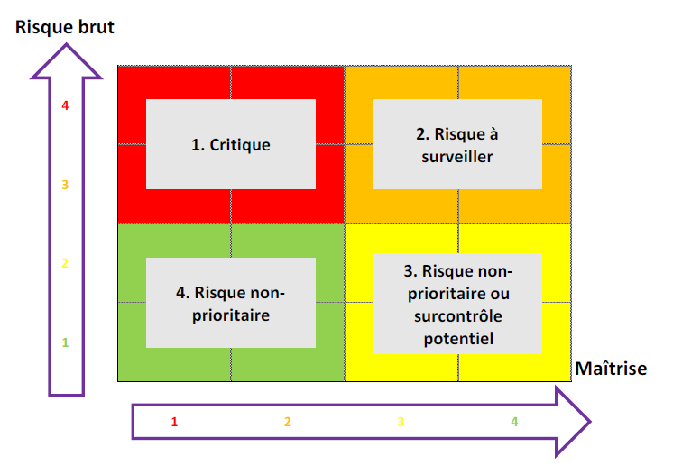
Formule d’interprétation du score de priorisation (colonne AI) : =SIERREUR(INDEX(ParamPrio;EQUIV(AH6;ParamPrioScore;0));0) La formule permet de rechercher l’interprétation de la priorité de traitement (colonne AI) qui est associée au score de priorisation (AH) dans le tableau de l’onglet « Paramètres » (colonne Q et R).

Synthèse
 | RISQUES

Matrice de risque brut
Adéquation Probabilité/ Impact
Matrice de priorisation
Adéquation Risque brut / Maîtrise
5
Probabilité |  |  |  |  |  | Risque brut
4 |  | 19 | 5 |  |  | 4 |  |  | 1
3 |  | 8, 14, 17, 20 | 2, 3, 4, 6, 7, 9, 10, 13, 16 | 1, 12, 15 |  | 3
2 |  | 11, 18, 21 | 22, 23 |  |  | 2
1 |  |  |  |  | Impact | 1 |  |  |  |  | Maîtrise
 | 1 | 2 | 3 | 4 |  |  | 1 | 2 | 3 | 4
 | NOMBRE DE RISQUES

Matrice de risque brut
Adéquation Probabilité/ Impact
Matrice de priorisation
Adéquation Risque brut / Maîtrise
5
Probabilité |  |  |  |  |  | Risque brut |  |  |  |  |  | Evaluation du risque brut | Nombre de risques | Priorité de traitement | Nombre de risques
4 | 0 | 1 | 1 | 0 |  | 4 | 0 | 0 | 1 | 0 |  | 1 | 0 | Critique | 0
3 | 0 | 4 | 9 | 3 |  | 3 | 0 | 0 | 0 | 0 |  | 2 | 9 | Risque à surveiller | 1
2 | 0 | 3 | 2 | 0 |  | 2 | 0 | 0 | 0 | 0 |  | 3 | 10 | Risque non prioritaire ou surcontrôle potentiel | 0
1 | 0 | 0 | 0 | 0 | Impact | 1 | 0 | 0 | 0 | 0 | Maîtrise | 4 | 4 | Risque non prioritaire | 0
 | 1 | 2 | 3 | 4 |  |  | 1 | 2 | 3 | 4

Paramètres
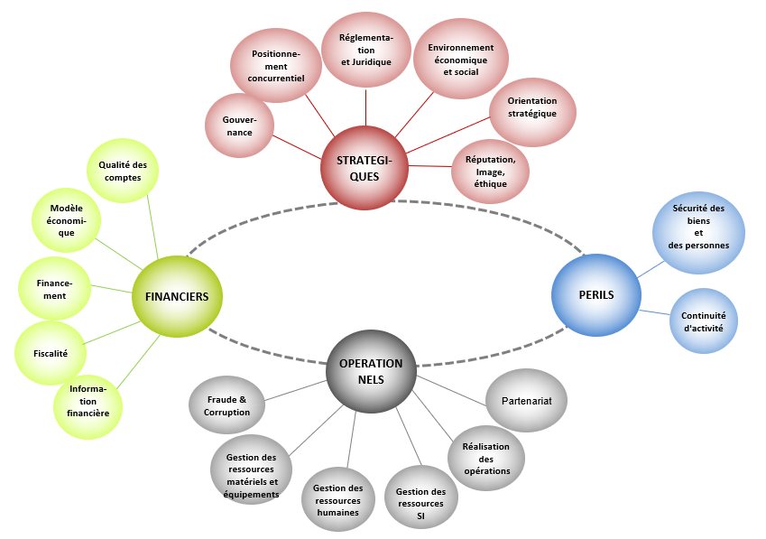
UNIVERS DES RISQUES |  |  |  | PROBABILITE |  | IMPACT |  |  |  |  |  |  |  | MAITRISE |  | PRIORITE DE TRAITEMENT |  | MATRICE RISQUE BRUT |  |  |  |  |  | MATRICE PRIORISATION
 |  |  |  | Score | Probabilité | CRITERE FINANCIER |  | CRITERE D'IMAGE ET QUALITE DE SERVICE |  | CRITERE REGLEMENTAIRE ET JURIDIQUE |  | CRITERE SANTE ET SECURITE DES PERSONNES |  | Score | Maîtrise | Score | Priorité de traitement
STRATEGIQUES | FINANCIERS | OPERATIONNELS | PERILS |  |  | Score | Impact | Score | Impact | Score | Impact | Score | Impact
Gouvernance | Modèle économique | Fraude & Corruption | Sécurité des biens et des personnes | 1 | Rare | 1 | Pas d’incidence visible sur le résultat et/ou le chiffre d'affaires | 1 | Visible en interne Aucun impact sur le niveau de satisfaction | 1 | Non-respect des directives opérationnelles (interne) | 1 | Impact faible sur la sécurité et la santé, pas d’arrêt de travail, pas de conséquences sur la vie quotidienne | 1 | Risques sans maîtrise ou maîtrise obsolète | 1 | Critique | Probabilité | 4 | 2 | 3 | 4 | 4 | Risque brut | 4 | 1 | 1 | 2 | 2
Positionnement concurrentiel | Financement | Gestion des ressources matériels et équipements | Continuité d'activité | 2 | Possible | 2 | Impact visible sur le résultat et/ou le chiffre d'affaires mais sans remise en cause des équilibres financiers | 2 | Visible par peu de locataires / accédants / clients / prestataires sans conséquences néfastes | 2 | Non-respect des directives stratégiques (interne) Sanctions administratives : URSSAF, FISC... Constats d'irrégularité par l'ANCOLS, recommandations de la CRC… | 2 | Impact modéré pouvant entraîner des blessures légères ou un arrêt de travail court | 2 | Les éléments de maîtrise sont insuffisants (pas assez nombreux) ou inadaptés (mal positionnés par rapport au risque) | 2 | A surveiller |  | 3 | 2 | 2 | 3 | 4 |  | 3 | 1 | 1 | 2 | 2
Réglementation et Juridique | Fiscalité | Gestion des ressources humaines |  | 3 | Probable | 3 | Impact significatif sur le résultat et/ou le chiffre d'affaires nécessitant des mesures spécifiques | 3 | Visible par de nombreux locataires / accédants / clients / prestataires avec conséquences néfastes | 3 | Pouvoir de sanction financière et / ou administrative du ministre chargé du logement à l'issue de contrôles diligentés par l'ANCOLS Condamnations peu sévères par les juridictions (civiles / pénales / administratives selon le cas) | 3 | Impact fort pouvant entrainer des blessures graves, conduire à une situation d’invalidité ou un arrêt de travail long | 3 | Les éléments de maîtrise sont suffisants mais peuvent être améliorés dans la forme (formalisme, supervision …) | 3 | Non prioritaire ou surcontrôle potentiel |  | 2 | 1 | 2 | 2 | 3 |  | 2 | 4 | 4 | 3 | 3
Environnement économique et social | Information financière | Gestion des ressources SI |  | 4 | Très probable | 4 | Impact majeur sur le résultat et le chiffre d'affaires, remise en cause des équilibres financiers | 4 | Visible par un nombre significatif de clients / prestataires et / ou Mise en cause de la structure dans le secteur d’activité : visible dans la presse spécialisée, par les publications des organes de contrôle | 4 | Proposition de retrait d’agrément Condamnations sévères par les juridictions (civiles / pénales / administratives selon le cas) | 4 | Impact majeur pouvant entrainer des conséquences irréversibles graves, voire le décès d’une personne | 4 | Risque couvert par un dispositif de maîtrise adapté, formalisé, supervisé | 4 | Non-prioritaire |  | 1 | 1 | 1 | 2 | 3 |  | 1 | 4 | 4 | 3 | 3
Orientation stratégique | Qualité des comptes | Réalisation des opérations |  |  |  |  |  |  |  |  |  |  |  |  |  |  |  |  |  | 1 | 2 | 3 | 4 |  |  | 1 | 2 | 3 | 4
Réputation, Image, éthique |  | Partenariat |  |  |  |  |  |  |  |  |  |  |  |  |  |  |  |  |  | Impact brut |  |  |  |  |  | Maîtrise

